表紙
バックドア生産管理システム
基本設計工程
画面設計書
SC-K20全工程で試作の在庫払出可能化

２０１９年 ９月０６日

１．機能概要
プロジェクト名 |  |  | 工程名称 |  | 機能ID |  | 機能名称 |  |  |  | 作成日 |  | 2019-09-06 | 作成者 | 李
B/D生産管理システム |  |  | 基本設計 |  | SC-K20 |  | 全工程で試作の在庫払出可能化 |  |  |  | 更新日 |  |  | 更新者

１. 機能概要

１.１ 機能説明

 | 製品・中間品のその他払出を入力する。

１.２ 処理フロー
メニュー

その他払出メニュー

全工程で試作の在庫払出可能化
その他払出データ関係
マスタ関係

 |  |  |  | ・工程マスタ |  |  |  | ・在庫データ
 |  |  |  | ・品名マスタ |  |  |  | ・実績管理データ
 |  |  |  | ・コードマスタ |  |  |  | ・個体ＮＯ管理データ
 |  |  |  |  |  |  |  | ・受払データ

１.３ 入出力テーブル

 | No | 種別 | テーブル名（As-is） |  |  | テーブル名（To-be） |  | 参照 | 追加 | 更新 | 削除 | 備考
 | 1 | マスタ関係 | 工程マスタ |  |  |  |  | ○ |  |  |  | 工程を取得する。
 | 2 | マスタ関係 | 品名マスタ |  |  |  |  | ○ |  |  |  | 品名を取得する。
 | 3 | マスタ関係 | コードマスタ |  |  |  |  | ○ |  |  |  | 受払区分を取得する。
 | 4 | その他払出データ関係 | 在庫データ |  |  |  |  |  |  | ○ |  | 在庫データを追加、更新する。
 | 5 | その他払出データ関係 | 実績管理データ |  |  |  |  | ○ |  |  |  | 実績管理データを取得する。
 | 6 | その他払出データ関係 | 受払データ |  |  |  |  | ○ | ○ |  |  | その他払出データを追加する。

２．レイアウト
プロジェクト名 | 工程名称 | 機能ID | 機能名称 | 作成日 | 2019-09-06 | 作成者 | 李
B/D生産管理システム | 基本設計 | SC-K20 | 全工程で試作の在庫払出可能化 | 更新日 |  | 更新者

２. 画面レイアウト

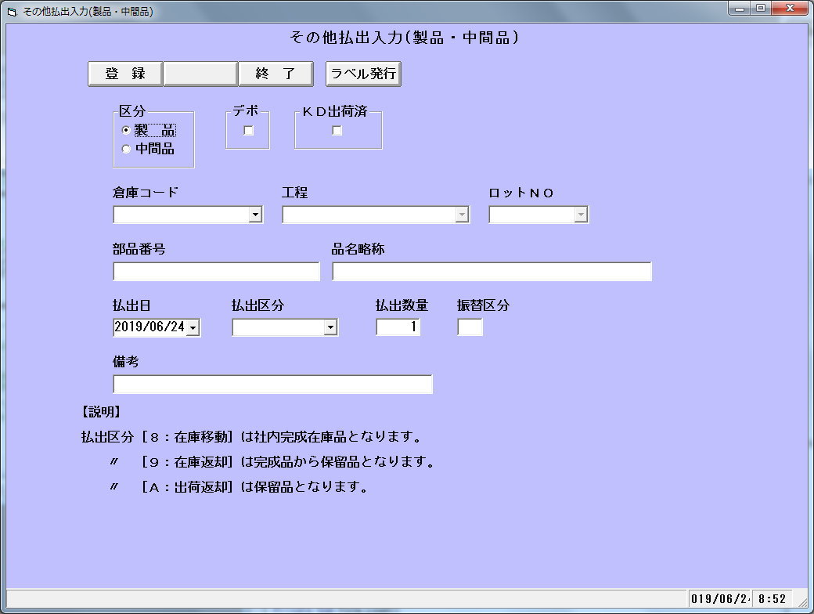

個体NO

受払区分

